Error
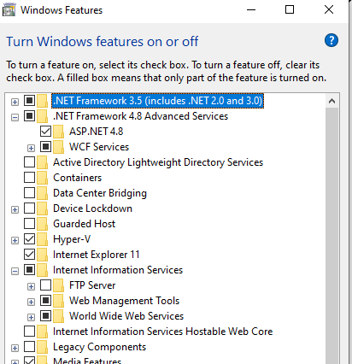
Tôi nghi ngờ lỗi bạn gặp phải là do .NETFramework không phù hợp,

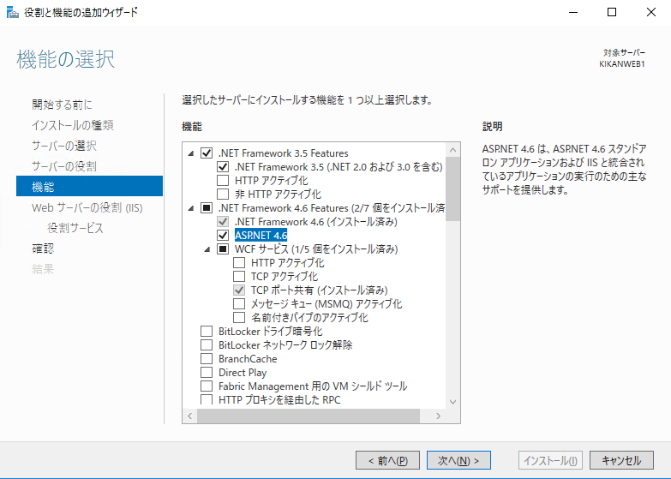
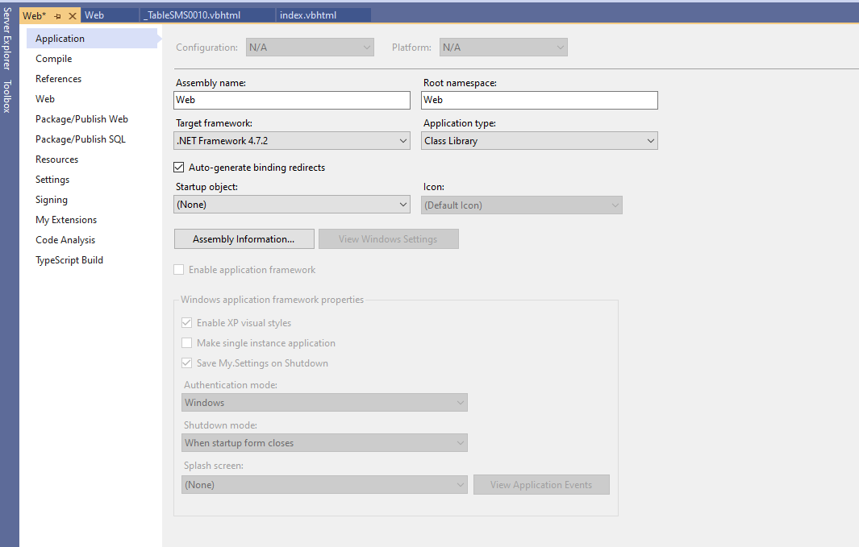

.NetFramework 3.5 là không cần thiết bạn có thể tắt nó đi

Vì Source hiện tại đang build trên .Net 4.7.2 nó không được hỗ trợ trên .NET 4.6 của window server của bạn.

Bạn hãy cài .NETFramework 4.7.2 hoặc mới hơn để phù hợp với kiến trúc
https://dotnet.microsoft.com/download/dotnet-framework/net472
Sau khi cài đặt vui lùng làm theo hướng dẫn như bên cạnh trên window server của bạn.

Deloy
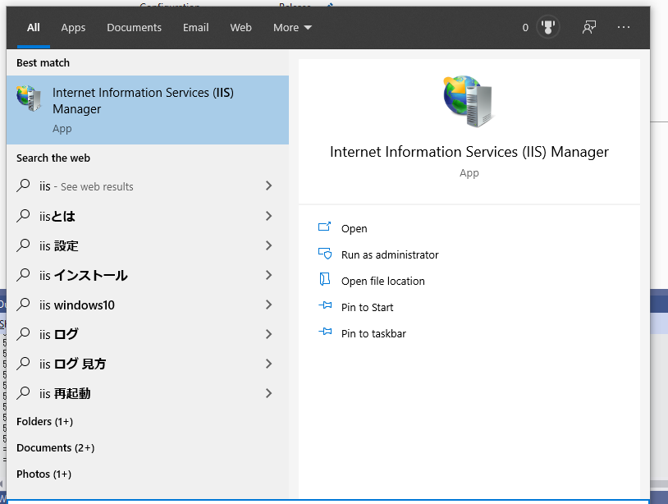
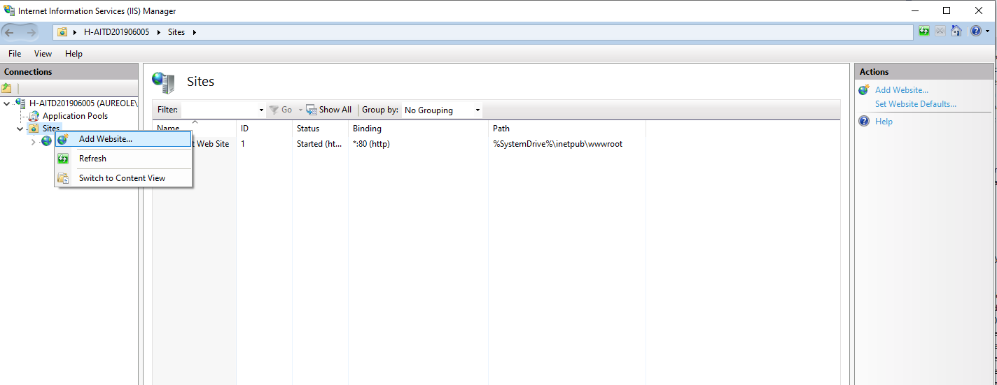
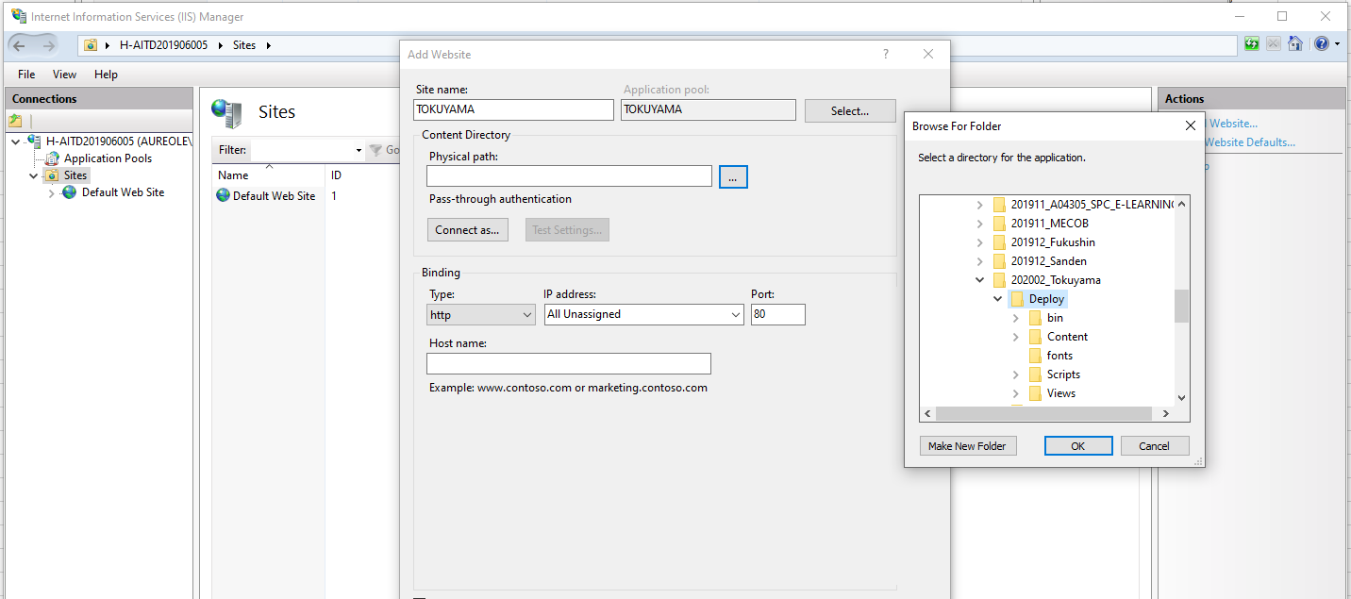
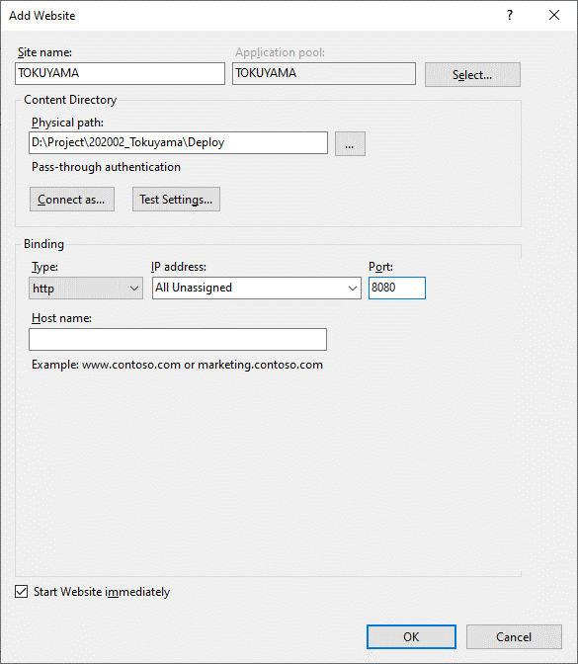
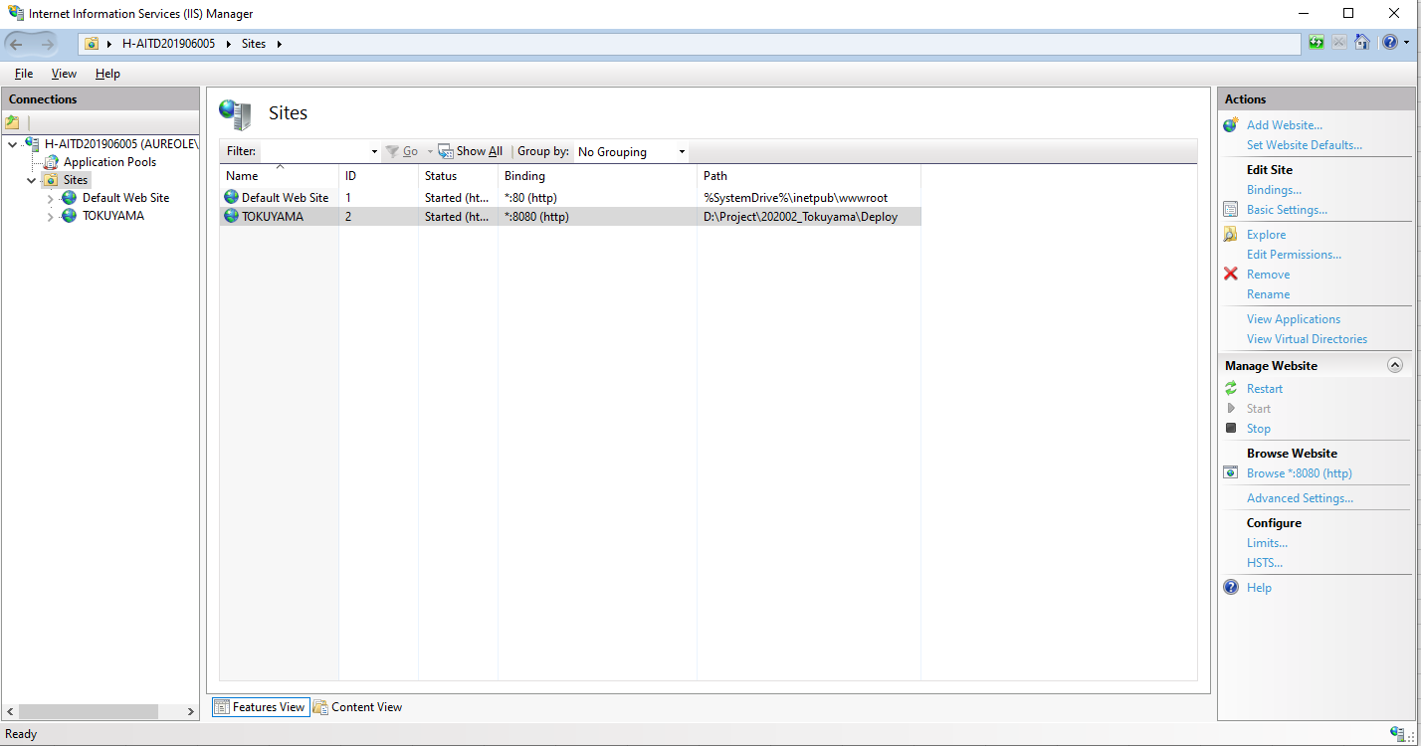
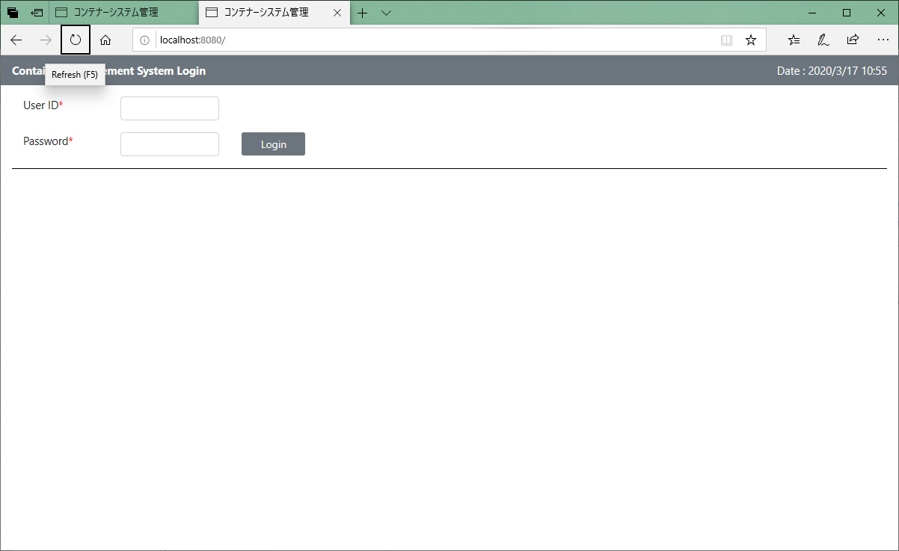
Hướng dẫn deloy App web trên IIS WEB Service :

b1: | Bật các dịch vụ của IIS sau
 | Control Panel\All Control Panel Items\Programs and Features
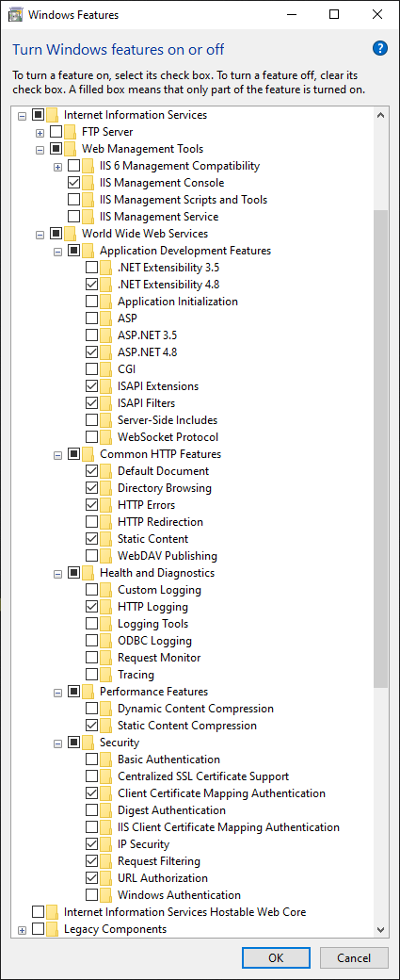

b2 : publishing App
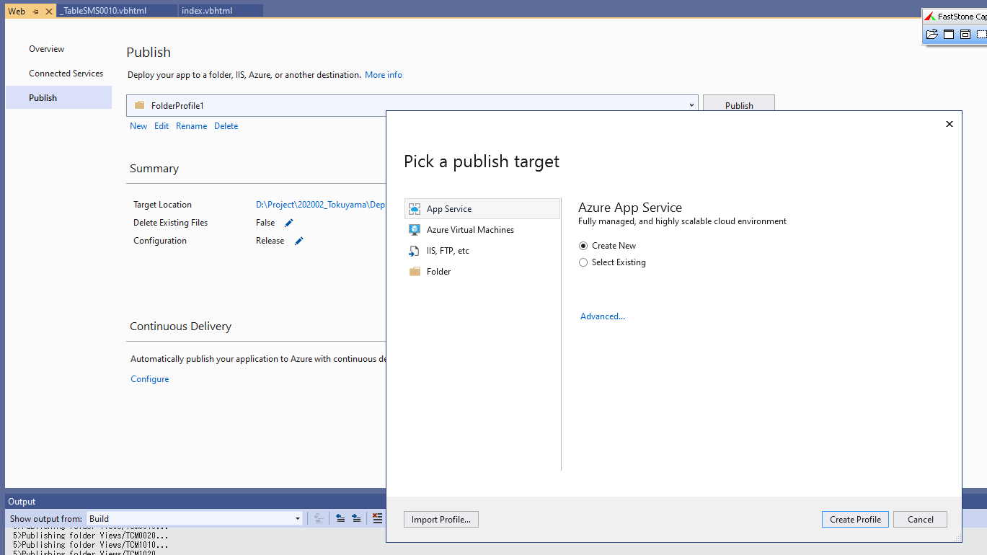

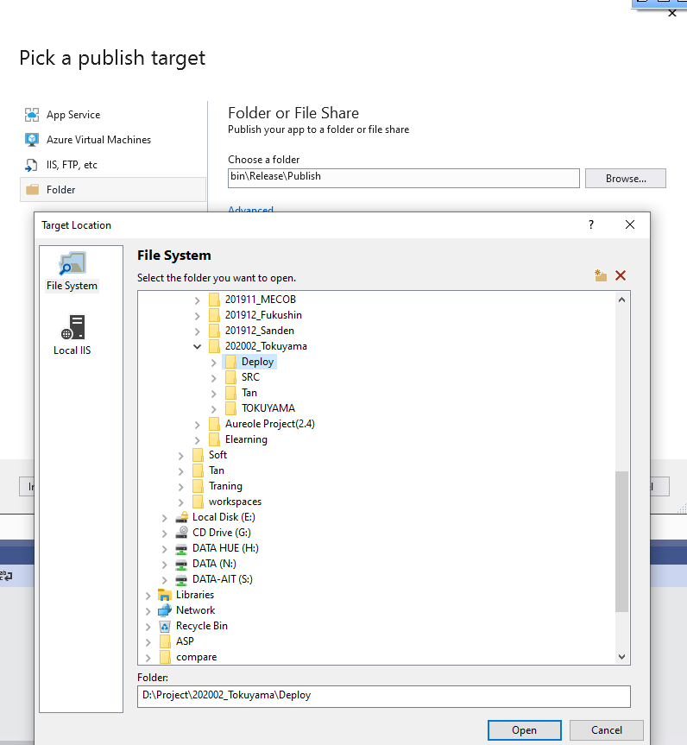

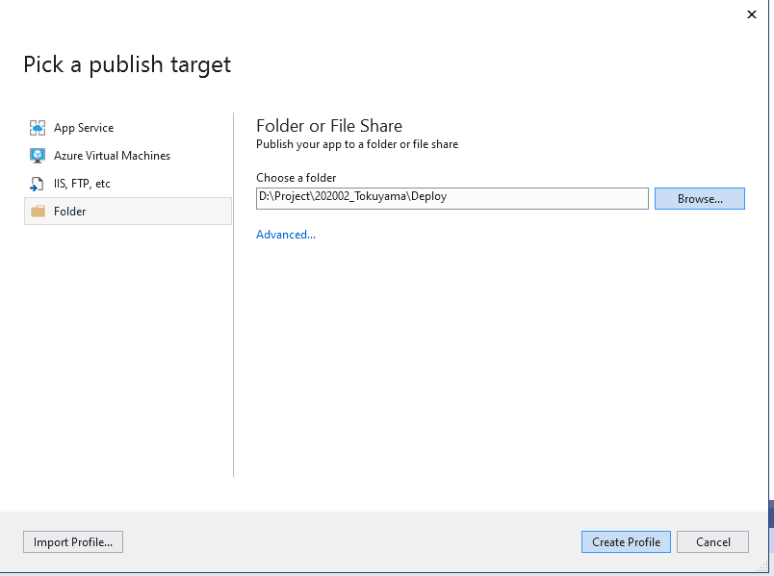

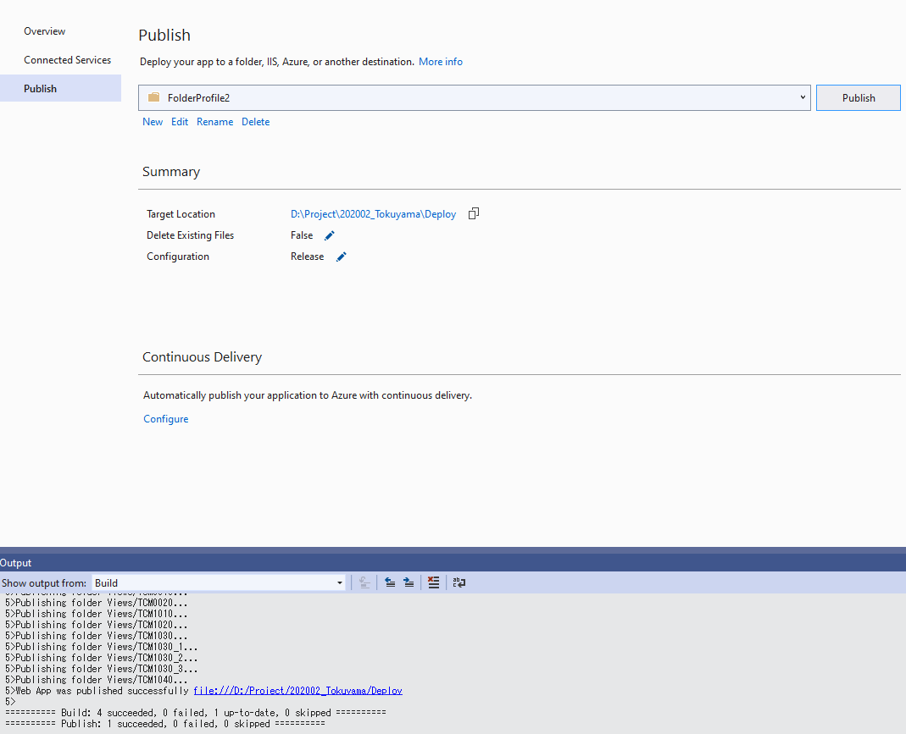

b3: Deloy thư mục App trên IIS:

